房型图
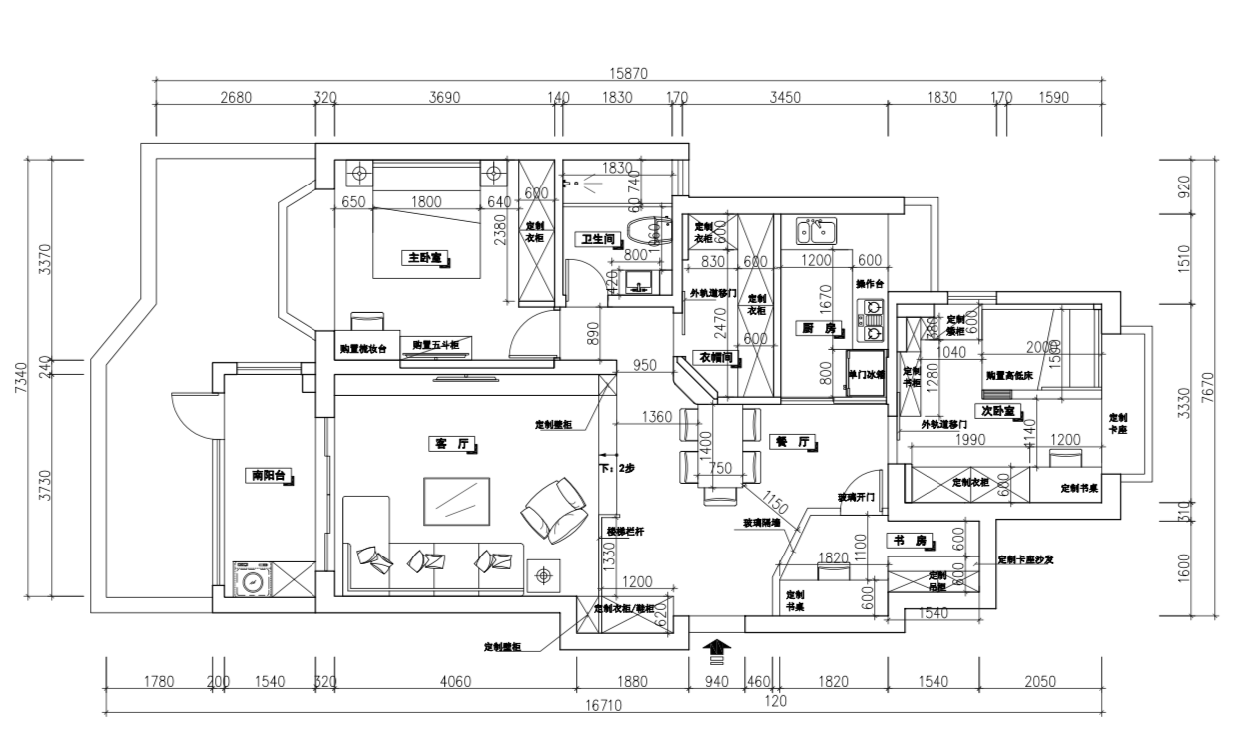

161

装修列表
装修列表
预计总价： |  | ¥199,204.50 | 自购总价： | ¥127,504.50 |  | 外包总价 | ¥71,700.00
此形状表示表切片器。Excel 2013 或更高版本中支持表切片器。 如果形状是在较早版本的 Excel 中修改的，或者工作簿是使用 Excel 2007 或更早版本保存的，则不能使用切片器。
项目编号 | 房间/ 区域 | 项目/ 说明 | 制造商/ 型号 | 主料单位 | 主料单价 | 数量 | 辅料单价 | 人工 | 小计 | 合计 | 购买方式 | 备注
 | 副卧室 | 新地板安装 | 复合地板 | 项 | 87 | 5.5 |  |  | ¥0.00 | ¥478.50 | 外包
 | 副卧室 | 门套(现场制作) | 声达E1级细木工板 | 米 | 35 | 4.7 | 20 | ¥25.00 | ¥117.50 | ¥376.00 | 外包
 | 副卧室 | 移门 |  | 扇 | 260 | 1 | 50 | ¥30.00 | ¥30.00 | ¥340.00 | 外包
 | 副卧室 | 门、门套刷漆（浑水白） | 长春藤新360度脱苯/植物漆 | 平方 | 20 | 5 | 10 | ¥20.00 | ¥100.00 | ¥250.00 | 外包
 | 副卧室 | 表面处理 | 表面刷胶水处理 | 平方 | 1 | 26.3 | 1 | ¥2.00 | ¥52.60 | ¥105.20 | 外包
 | 副卧室 | 墙面腻子 | 325＃滑石粉上海壁丽宝 | 平方 | 5 | 20.8 | 2 | ¥4.00 | ¥83.20 | ¥228.80 | 外包
 | 副卧室 | 墙面乳胶漆 | 一底二面辅料人工费 | 平方 |  | 20.8 | 2 | ¥4.00 | ¥83.20 | ¥124.80 | 外包
 | 副卧室 | 顶面腻子 | 325＃滑石粉上海壁丽宝 | 平方 | 5 | 5.5 | 2 | ¥4.00 | ¥22.00 | ¥60.50 | 外包
 | 副卧室 | 顶面乳胶漆 | 一底二面辅料人工费 | 平方 |  | 5.5 | 2 | ¥4.00 | ¥22.00 | ¥33.00 | 外包
 | 副卧室 | 网格布 | 加项 | 平方 | 25 | 20.8 |  |  | ¥0.00 | ¥520.00 | 外包
 | 副卧室 | 橱柜 |  | 项 | 160 | 6.8 |  |  | ¥0.00 | ¥1,088.00 | 外包
 | 副卧室 | 橱柜门 |  | 平方 | 210 | 2 |  |  | ¥0.00 | ¥420.00 | 外包
 | 副卧室 | 橱柜五金件 | 五金件 | 套 | 50 | 1 |  |  | ¥0.00 | ¥50.00 | 外包
 | 副卧室 | 空调+铜管 1P | 1匹 | 只 | 3450 | 1 |  | ¥0.00 | ¥0.00 | ¥3,450.00 | 自购
 | 副卧室 | 窗子修补 | 325#海螺水泥+黄沙 | 项 | 15 | 1 | 5 | ¥30.00 | ¥30.00 | ¥50.00 | 外包
 | 副卧室 | 纱窗 | 凤铝配套 | 扇 | 80 | 1 | 0 | ¥0.00 | ¥0.00 | ¥80.00 | 外包
 | 副卧室 | 窗子(双层中空移窗） | 凤铝788(1.4厚） | 平方 | 280 | 1.7 | 10 | ¥20.00 | ¥34.00 | ¥527.00 | 外包
 | 副卧室 | 窗台大理石 | 新萨安娜米黄 | 米 | 110 | 1.2 | 10 | ¥20.00 | ¥24.00 | ¥168.00 | 外包
 | 副卧室 | 儿童房砌墙（轻钢龙骨+石膏板） |  | 平方 | 55 | 8.3 | 20 | ¥40.00 | ¥332.00 | ¥954.50 | 外包
 | 副卧室 | 儿童房砌弧型玻璃砖 | 业主选样 | 平方 | 380 | 4 | 75 | ¥50.00 | ¥200.00 | ¥2,020.00 | 外包
 | 副卧室 | 装饰窗 |  | 项 | 600 | 1 |  |  | ¥0.00 | ¥600.00 | 外包
 | 副卧室 | 脚踢线 | 实木踢脚线（业主选样） | 项 | 16 | 8.3 | 0 | ¥2.00 | ¥16.60 | ¥149.40 | 外包
 | 副卧室 | 灯 | 海泉湾 | 个 | 199 | 1 |  |  | ¥0.00 | ¥199.00 | 自购
 | 副卧室 | 窗帘 |  | 项 | 1000 | 1 |  |  |  | ¥1,000.00 | 自购
 | 副卧室 | 单开单控 |  | 只 | 11.7 | 1 |  |  |  | ¥11.70 | 自购
 | 副卧室 | 空调开关 |  | 只 | 21.7 | 1 |  |  |  | ¥21.70 | 自购
 | 副卧室 | 网线 |  | 只 | 52.6 | 1 |  |  |  | ¥52.60 | 自购
 | 副卧室 | 5眼 |  | 只 | 16.7 | 2 |  |  |  | ¥33.40 | 自购
 | 副卧室 | 开关 | 中财线盒+辅料+人工 | 只 | 0 | 2 | 2 | ¥5.00 | ¥10.00 | ¥14.00 | 外包
 | 副卧室 | 插座 | 中财线盒+辅料+人工 | 只 | 0 | 3 | 2 | ¥5.00 | ¥15.00 | ¥21.00 | 外包
总计 | 项目： 30 |  |  |  |  |  | 合计 |  |  | ¥13,427.10

